상품제안서
유즈비 여행용 달팽이 소프트목베개 | 상품코드: S42353

 |  |  |  |  |  |  | 02-713-8555 | www.synergygift.co.kr
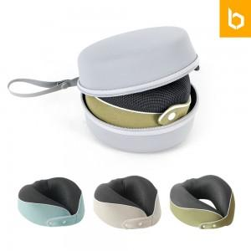 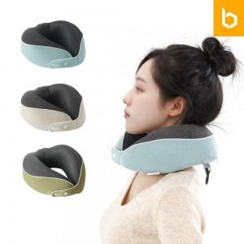 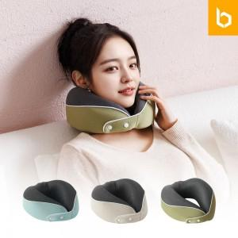

【상세/제작정보】 | <p><span style="font-size: 14pt;">※ 색상 랜덤출고 상품입니다.</span></p>

【인쇄/포장옵션】 | 실크, 레이저 / 포장지포장

【공급단가】 | 수량 | 30~ | 100~ | 300~ | 1,000~ | 3,000~
*VAT별도 | 단가 | 12,800원 | 12,100원 | 11,600원 | 11,100원 | 10,900원

【상품 URL】 | https://www.synergygift.co.kr:443/src/goods_detail.php?gdno=42353

